Sheet1
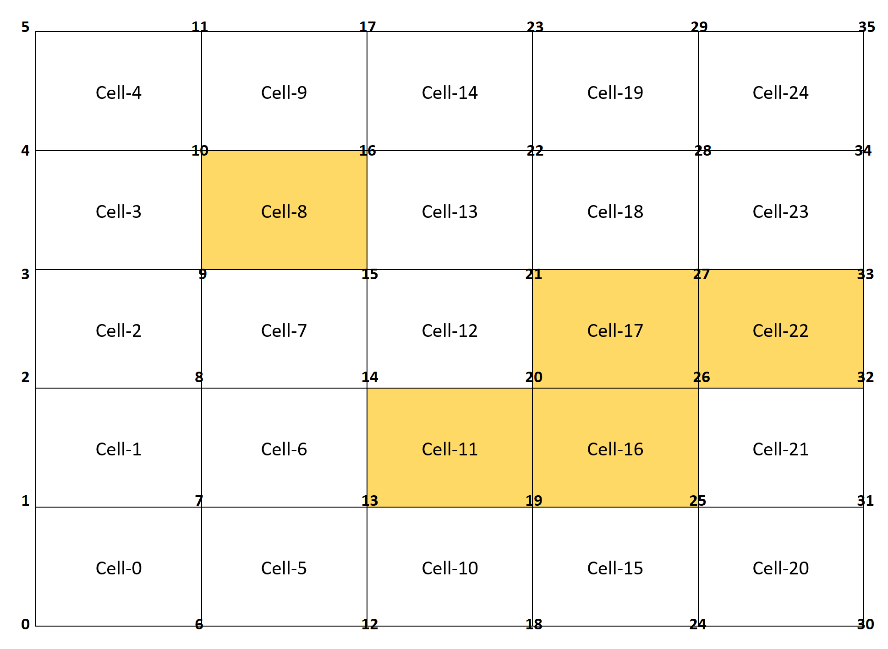
node |  |  |  |  |  |  |  |  |  |  |  |  |  |  |  |  |  |  |  |  |  |  |  |  |  | + count | node
0 | * |  |  |  |  |  |  |  |  |  |  |  |  |  |  |  |  |  |  |  |  |  |  |  |  | 0 | 0
1 | * | * |  |  |  |  |  |  |  |  |  |  |  |  |  |  |  |  |  |  |  |  |  |  |  | 0 | 1
2 |  | * | * |  |  |  |  |  |  |  |  |  |  |  |  |  |  |  |  |  |  |  |  |  |  | 0 | 2
3 |  |  | * | * |  |  |  |  |  |  |  |  |  |  |  |  |  |  |  |  |  |  |  |  |  | 0 | 3
4 |  |  |  | * | * |  |  |  |  |  |  |  |  |  |  |  |  |  |  |  |  |  |  |  |  | 0 | 4
5 |  |  |  |  | * |  |  |  |  |  |  |  |  |  |  |  |  |  |  |  |  |  |  |  |  | 0 | 5
6 | * |  |  |  |  | * |  |  |  |  |  |  |  |  |  |  |  |  |  |  |  |  |  |  |  | 0 | 6
7 | * | * |  |  |  | * | * |  |  |  |  |  |  |  |  |  |  |  |  |  |  |  |  |  |  | 0 | 7
8 |  | * | * |  |  |  | * | * |  |  |  |  |  |  |  |  |  |  |  |  |  |  |  |  |  | 0 | 8
9 |  |  | * | * |  |  |  | * | + |  |  |  |  |  |  |  |  |  |  |  |  |  |  |  |  | 1 | 9
10 |  |  |  | * | * |  |  |  | + | * |  |  |  |  |  |  |  |  |  |  |  |  |  |  |  | 1 | 10
11 |  |  |  |  | * |  |  |  |  | * |  |  |  |  |  |  |  |  |  |  |  |  |  |  |  | 0 | 11
12 |  |  |  |  |  | * |  |  |  |  | * |  |  |  |  |  |  |  |  |  |  |  |  |  |  | 0 | 12
13 |  |  |  |  |  | * | * |  |  |  | * | + |  |  |  |  |  |  |  |  |  |  |  |  |  | 1 | 13
14 |  |  |  |  |  |  | * | * |  |  |  | + | * |  |  |  |  |  |  |  |  |  |  |  |  | 1 | 14
15 |  |  |  |  |  |  |  | * | + |  |  |  | * | * |  |  |  |  |  |  |  |  |  |  |  | 1 | 15
16 |  |  |  |  |  |  |  |  | + | * |  |  |  | * | * |  |  |  |  |  |  |  |  |  |  | 1 | 16
17 |  |  |  |  |  |  |  |  |  | * |  |  |  |  | * |  |  |  |  |  |  |  |  |  |  | 0 | 17
18 |  |  |  |  |  |  |  |  |  |  | * |  |  |  |  | * |  |  |  |  |  |  |  |  |  | 0 | 18
19 |  |  |  |  |  |  |  |  |  |  | * | + |  |  |  | * | + |  |  |  |  |  |  |  |  | 2 | 19
20 |  |  |  |  |  |  |  |  |  |  |  | + | * |  |  |  | + | + |  |  |  |  |  |  |  | 3 | 20
21 |  |  |  |  |  |  |  |  |  |  |  |  | * | * |  |  |  | + | * |  |  |  |  |  |  | 1 | 21
22 |  |  |  |  |  |  |  |  |  |  |  |  |  | * | * |  |  |  | * | * | * |  |  |  |  | 0 | 22
23 |  |  |  |  |  |  |  |  |  |  |  |  |  |  | * |  |  |  |  | * | * |  |  |  |  | 0 | 23
24 |  |  |  |  |  |  |  |  |  |  |  |  |  |  |  | * |  |  |  |  |  |  |  |  |  | 0 | 24
25 |  |  |  |  |  |  |  |  |  |  |  |  |  |  |  | * | + |  |  |  |  | * |  | * |  | 1 | 25
26 |  |  |  |  |  |  |  |  |  |  |  |  |  |  |  |  | + | + |  |  |  | * | + | * |  | 3 | 26
27 |  |  |  |  |  |  |  |  |  |  |  |  |  |  |  |  |  | + | * |  |  |  | + |  |  | 2 | 27
28 |  |  |  |  |  |  |  |  |  |  |  |  |  |  |  |  |  |  | * | * |  |  |  |  | * | 0 | 28
29 |  |  |  |  |  |  |  |  |  |  |  |  |  |  |  |  |  |  |  | * |  |  |  |  | * | 0 | 29
30 |  |  |  |  |  |  |  |  |  |  |  |  |  |  |  |  |  |  |  |  | * |  |  |  |  | 0 | 30
31 |  |  |  |  |  |  |  |  |  |  |  |  |  |  |  |  |  |  |  |  | * | * |  |  |  | 0 | 31
32 |  |  |  |  |  |  |  |  |  |  |  |  |  |  |  |  |  |  |  |  |  | * | + |  |  | 1 | 32
33 |  |  |  |  |  |  |  |  |  |  |  |  |  |  |  |  |  |  |  |  |  |  | + | * |  | 1 | 33
34 |  |  |  |  |  |  |  |  |  |  |  |  |  |  |  |  |  |  |  |  |  |  |  | * | * | 0 | 34
35 |  |  |  |  |  |  |  |  |  |  |  |  |  |  |  |  |  |  |  |  |  |  |  |  | * | 0 | 35
Cell => | 0 | 1 | 2 | 3 | 4 | 5 | 6 | 7 | 8 | 9 | 10 | 11 | 12 | 13 | 14 | 15 | 16 | 17 | 18 | 19 | 20 | 21 | 22 | 23 | 24

